1
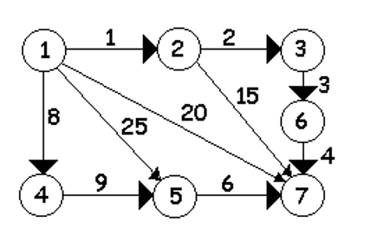
 | 1 | 2 | 3 | 4 | 5 | 6 | 7
1 | 0 | 1 | 0 | 8 | 25 | 0 | 20
2 | 0 | 0 | 2 | 0 | 0 | 0 | 15
3 | 0 | 0 | 0 | 0 | 0 | 3 | 0
4 | 0 | 0 | 0 | 0 | 9 | 0 | 0
5 | 0 | 0 | 0 | 0 | 0 | 0 | 6
6 | 0 | 0 | 0 | 0 | 0 | 0 | 4
7 | 0 | 0 | 0 | 0 | 0 | 0 | 0

2
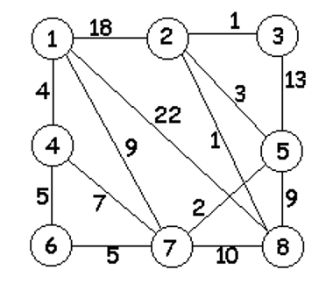
 | 1 | 2 | 3 | 4 | 5 | 6 | 7 | 8
1 | 0 | 18 | 0 | 4 | 0 | 0 | 9 | 22
2 | 18 | 0 | 1 | 0 | 3 | 0 | 0 | 1
3 | 0 | 1 | 0 | 0 | 13 | 0 | 0 | 0
4 | 4 | 0 | 0 | 0 | 0 | 5 | 7 | 0
5 | 0 | 3 | 13 | 0 | 0 | 0 | 2 | 9
6 | 0 | 0 | 0 | 5 | 0 | 0 | 5 | 0
7 | 9 | 0 | 0 | 7 | 2 | 5 | 0 | 10
8 | 22 | 1 | 0 | 0 | 9 | 0 | 10 | 0

